关系图
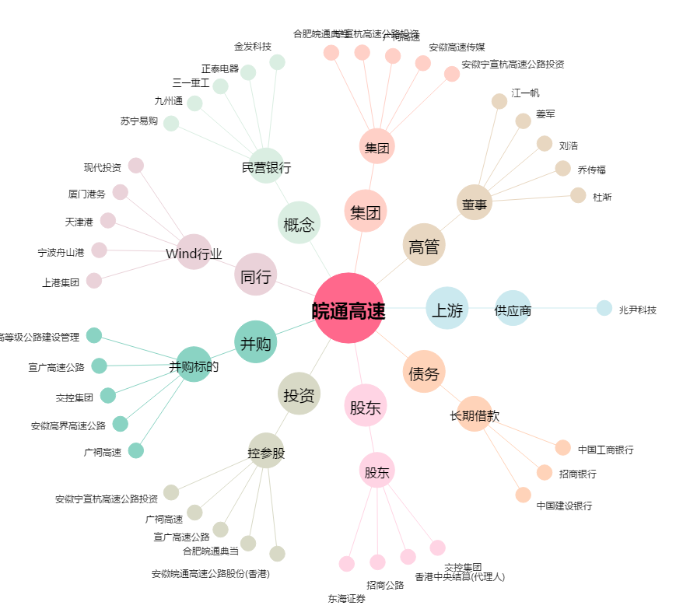
皖通高速[600012.SH] - 关系概览图

